2020_12_data
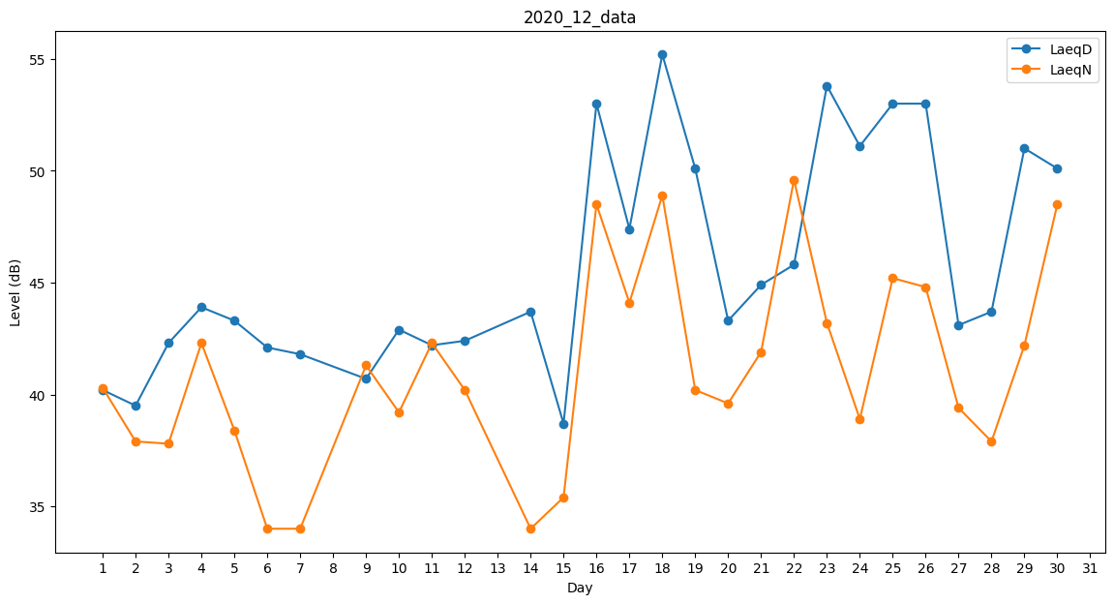
Day | LaeqD | LaeqN
1 | 40.2 | 40.3
2 | 39.5 | 37.9
3 | 42.3 | 37.8
4 | 43.9 | 42.3
5 | 43.3 | 38.4
6 | 42.1 | 34
7 | 41.8 | 34
8 | 40.2 | 0
9 | 40.7 | 41.3
10 | 42.9 | 39.2
11 | 42.2 | 42.3
12 | 42.4 | 40.2
13 | 0 | 40.2
14 | 43.7 | 34
15 | 38.7 | 35.4
16 | 53 | 48.5
17 | 47.4 | 44.1
18 | 55.2 | 48.9
19 | 50.1 | 40.2
20 | 43.3 | 39.6
21 | 44.9 | 41.9
22 | 45.8 | 49.6
23 | 53.8 | 43.2
24 | 51.1 | 38.9
25 | 53 | 45.2
26 | 53 | 44.8
27 | 43.1 | 39.4
28 | 43.7 | 37.9
29 | 51 | 42.2
30 | 50.1 | 48.5
31 | 45.4 | 0

